エビデンス01
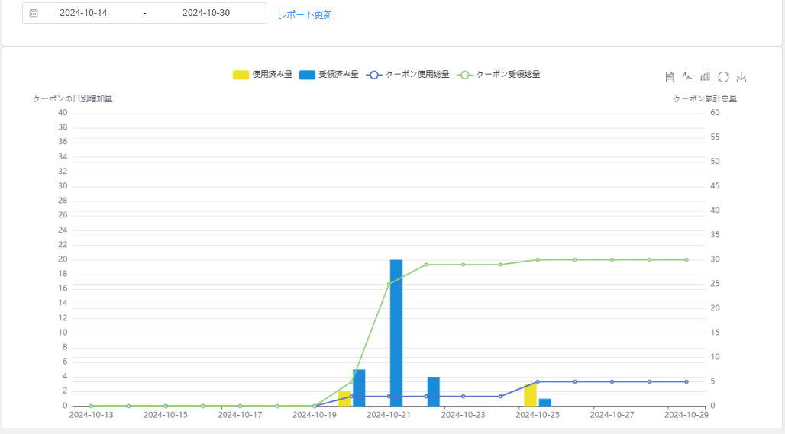
 | テストデータ：
 | １：クーポン総量データ一覧 |  | ２：日別のクーポン受領量データ一覧 |  | ３：日別のクーポン使用量データ一覧
 | SELECT |  | SELECT |  | SELECT
 | "クーポン受領総量" as '対象', |  | DATE(user_coupon_create_at) AS "クーポン受領量―日別", |  | DATE(user_coupon_update_at) AS "クーポン使用量―日別",
 | count(1) as "件数" |  | COUNT(1) AS "件数" |  | COUNT(1) AS "件数"
 | FROM couponkun_test.tbl7_user_coupon |  | FROM |  | FROM
 | union all |  | couponkun_test.tbl7_user_coupon |  | couponkun_test.tbl7_user_coupon
 | SELECT |  | GROUP BY |  | WHERE
 | "クーポン使用総量" as '対象', |  | DATE(user_coupon_create_at) |  | user_coupon_status = 1
 | count(1) as "件数" |  | order by DATE(user_coupon_create_at) |  | GROUP BY
 | FROM couponkun_test.tbl7_user_coupon |  |  |  | DATE(user_coupon_update_at)
 | where user_coupon_status = 1 |  |  |  | order by DATE(user_coupon_update_at)

 | 対象 | 件数 | クーポン受領量―日別 | 件数 | クーポン使用量―日別 | 件数
 | クーポン受領総量 | 30 | 2024-10-20 | 5 | 2024-10-20 | 2
 | クーポン使用総量 | 5 | 2024-10-21 | 20 | 2024-10-25 | 3
 |  |  | 2024-10-22 | 4
 |  |  | 2024-10-25 | 1

初期表示
001 | レーポト更新ボタン
002 | 統計期間選択
003 | 最近一ヶ月間レーボト表示
004 | レーボト図のツールバーの表示（テーダービュー、折れ線グラフに切り替え、棒グラフに切り替え、復元、画像として保存）
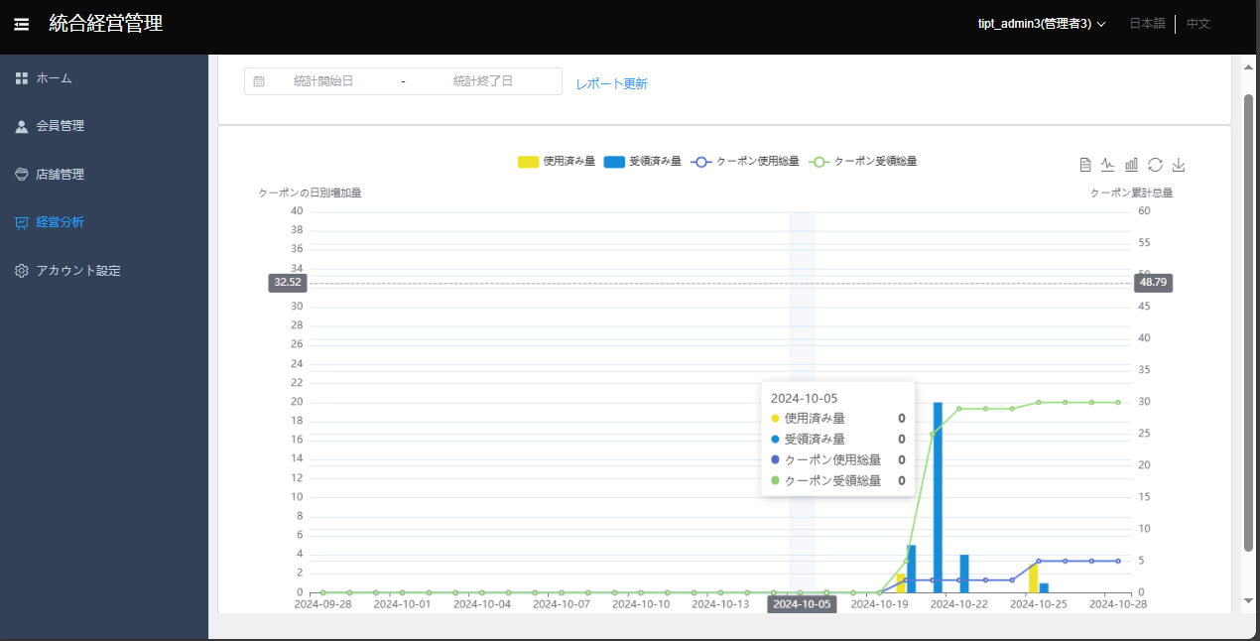

レーポト内容
005 | 使用済み量：黄棒グラフ
006 | 受領済み量：青い棒グラフ
007 | クーポン使用総量：青い折れ線グラフ
008 | クーポン受領総量：緑折れ線グラフ
009 | 左縦軸：最大値は実際のクーポンの日別増加量の２倍である。
010 | 右縦軸：最大値は実際のクーポン累計总量の２倍である。
011 | 横軸：最近一ヶ月間の日

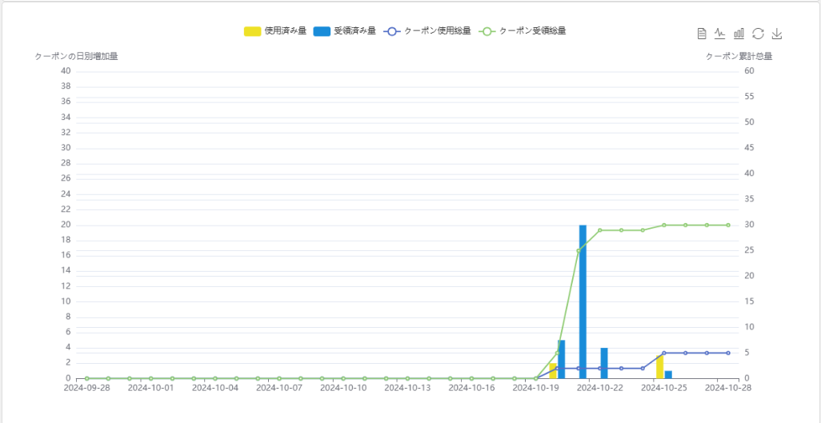

012 | テーダービューが押下される場合
 | 最近一ヶ月間に日別データーを表示する。

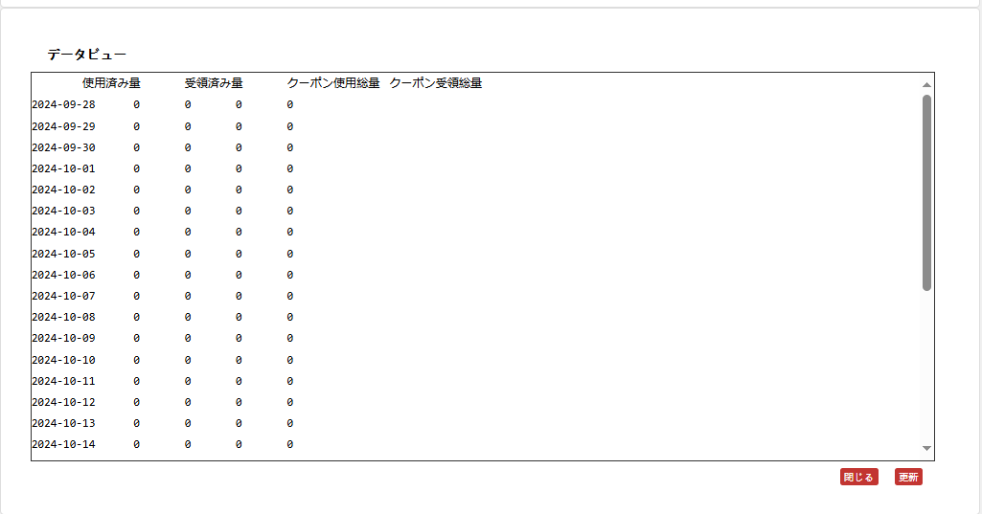

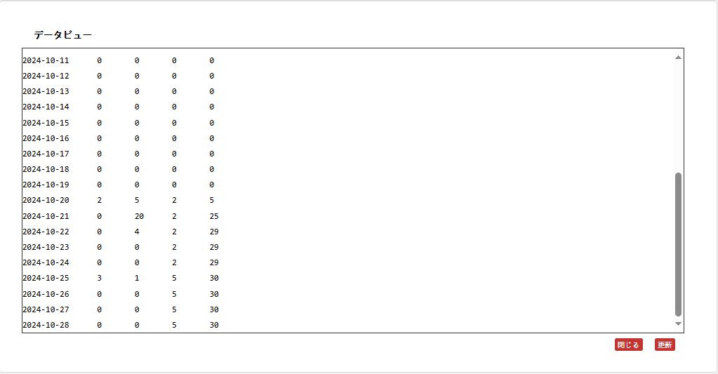

013 | 折れ線グラフに切り替えが押下される場合
 | データー表示は折れ線グラフに切り替えて表示する。
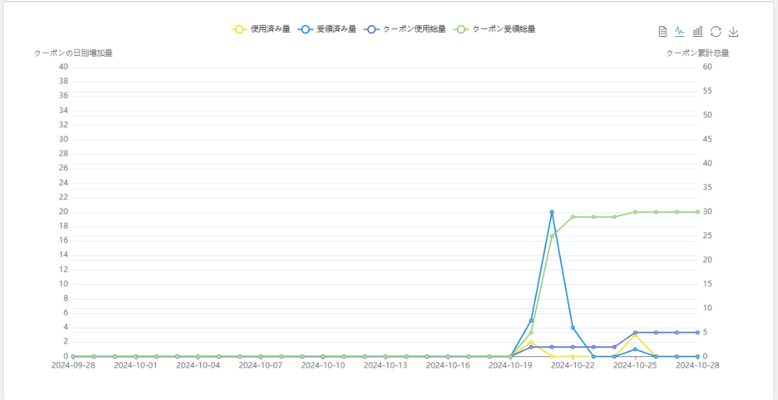

014 | 棒グラフに切り替えが押下される場合
 | データー表示は棒グラフに切り替えて表示する。
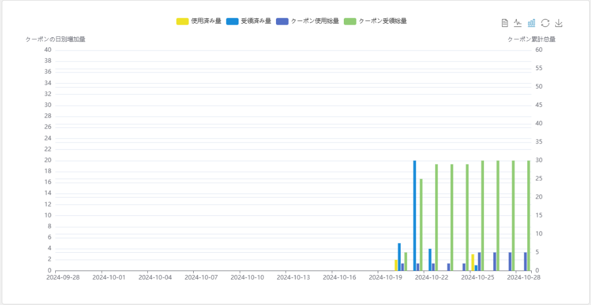

015 | 復元が押下される場合
 | データー表示は初期表示の方に切り替えて表示する。
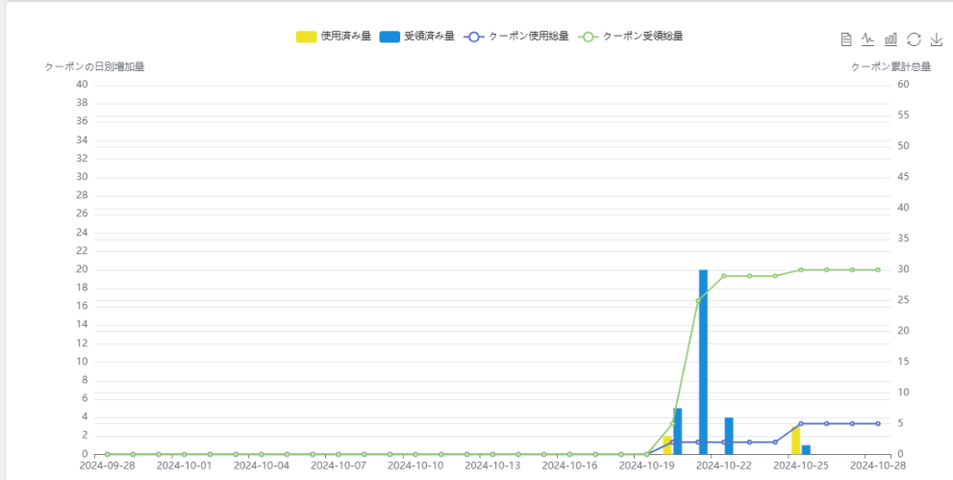

016 | 画像として保存が押下される場合
 | レーポトの画像として保存できる。
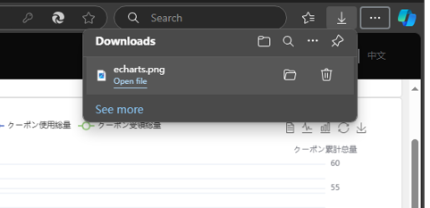

017 | 横軸の日別区間が押下される場合
 | 日別のデーター明細を表示する。

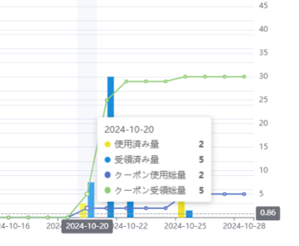

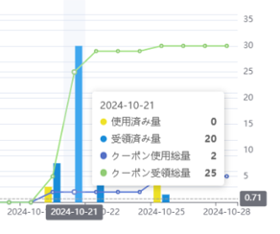
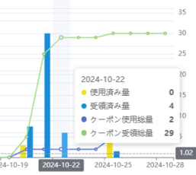
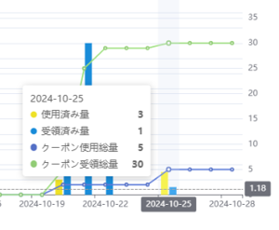

018 | 統計期間選択して、レーポト更新が押下される場合
 | 選択して期間のデーターを表示する。

